상품제안서
송월타올 킹 엠블럼 200g 40수 4매세트 | 상품코드: S43757

 |  |  |  |  |  |  | 02-713-8555 | www.synergygift.co.kr
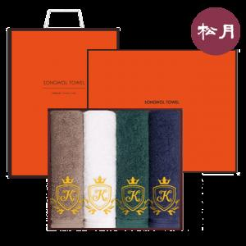

【상세/제작정보】 | <p><span style="font-size: 18.6667px;">※ 자수인쇄는 글자수, 난이도에 따라 비용 달라질 수 있습니다.</span>​</p>

【인쇄/포장옵션】 | 실크, 자수 / 포장지포장

【공급단가】 | 수량 | 30~ | 50~ | 100~ | 300~ | 500~
*VAT별도 | 단가 | 30,780원 | 29,120원 | 27,700원 | 26,990원 | 26,520원

【상품 URL】 | https://www.synergygift.co.kr:443/src/goods_detail.php?gdno=43757

